상품제안서
회사 단체 행사 망사 조끼 | 상품코드: S27009

 |  |  |  |  |  |  | 02-713-8555 | www.synergygift.co.kr
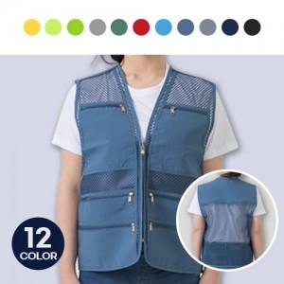

【상세/제작정보】

【인쇄/포장옵션】 | 실크 / OPP(비닐)

【공급단가】 | 수량 | 50~ | 100~ | 500~ | 1,000~ | 2,000~
*VAT별도 | L | 10,270원 | 10,030원 | 9,710원 | 9,240원 | 9,080원
 | 2XL | 10,270원 | 10,030원 | 9,710원 | 9,240원 | 9,080원
 | 3XL | 10,920원 | 10,660원 | 10,330원 | 9,820원 | 9,660원

【상품 URL】 | https://www.synergygift.co.kr:443/src/goods_detail.php?gdno=27009

